Sheet1
第6回関東小学生選抜ハンドボール大会 記念Tシャツお申込書 |  |  |  |  |  |  | 第６回関東小学生ハンドボール大会 注文用紙

 |  |  |  |  |  |  | ご請求先 送料：一律\1,000（北海道・沖縄県・離島\2,000）20,000円以上は送料無料。共同購入がオススメです。
 |  |  |  |  |  | ご注文日・ 発送先ご住所 |  | ご注文日 |  |  |  |  |  |  |  | 年 |  |  | 月 |  | 日
 | A 大会限定オリジナルTシャツ |  |  | Tシャツには、学校名/チーム名/お名前などのネーム刺繍が無料で入ります！！ |  |  |  | 住所 |  |  |  |  | 〒 |  |  |  |  |  |  |  |  |  | （建物名・部屋番号までご記入ください）
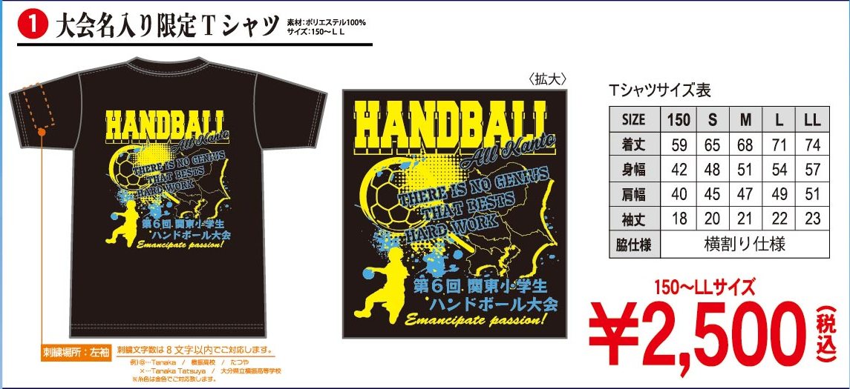
 |  |  |  |  |  |  |  |  |  |  |  |  |  |  |  |  | 都・道
 |  |  |  |  |  |  |  |  |  |  |  |  |  |  |  |  | 府・県
 |  |  |  |  |  |  |  | 代表者名 |  |  |  |  |  |  |  |  |  |  |  |  |  | 連絡先

 |  |  |  |  |  |  |  | メール |  |  |  |  |  |  |  |  |  |  |  |  |  | お支払い |  |  |  |  | 商品代引のみとなります

 |  |  |  |  |  |  |  | 配達希望時間 |  |  |  |  | 午前中 |  |  |  | 14時～16時 |  |  |  |  | 16時～18時 |  |  |  |  |  | 18時～20時 |  |  |  | 希望なし

 |  |  |  |  |  |  | ① | 大会名入り限定Tシャツ |  |  |  |  |  |  | カラー |  |  | 150 |  | S | M |  | L |  | LL |  | 合計枚数
 |  |  |  |  |  |  |  |  |  |  |  |  |  |  | ブラック |  |  |  |  |  |  |  |  |  |  |  | 0
 |  |  |  |  |  |  |  | 2,500 |  |  | 円（税込） |  |  |  |  |  |  |  |  |  |  |  |  |  |  |  |  |  | 枚
 |  |  |  |  |  | 【刺繍希望の方 記入欄】筆記体はカタカナ記入をし、綴りに希望がある場合は英字の記入をお願い致します。刺繍はフリーハンドで施しますので、文字の大きさやバランスに、多少誤差が生じます。予めご了承ください。
 |  |  |  |  |  | 商品番号 |  |  |  | サイズ |  |  | 刺繍内容（8文字以内）【刺繍の字体は、漢字/ひらがな/筆記体のみになります。】 |  |  |  |  |  |  |  |  |  |  |  |  |  |  |  |  |  |  | 数量
 |  |  |  |  |  | 記入例 | ①Tシャツ |  |  | L |  |  | タナカ・ワタナベ・カネコ・YUUTO |  |  |  |  |  |  |  |  |  |  |  |  |  |  |  |  |  |  | 4

 | A ハンドボールグッズ |  | ロングTシャツ/Tシャツ/フェイスタオル/シューズ袋には、学校名/チーム名/お名前などのネーム刺繍が無料で入ります！！
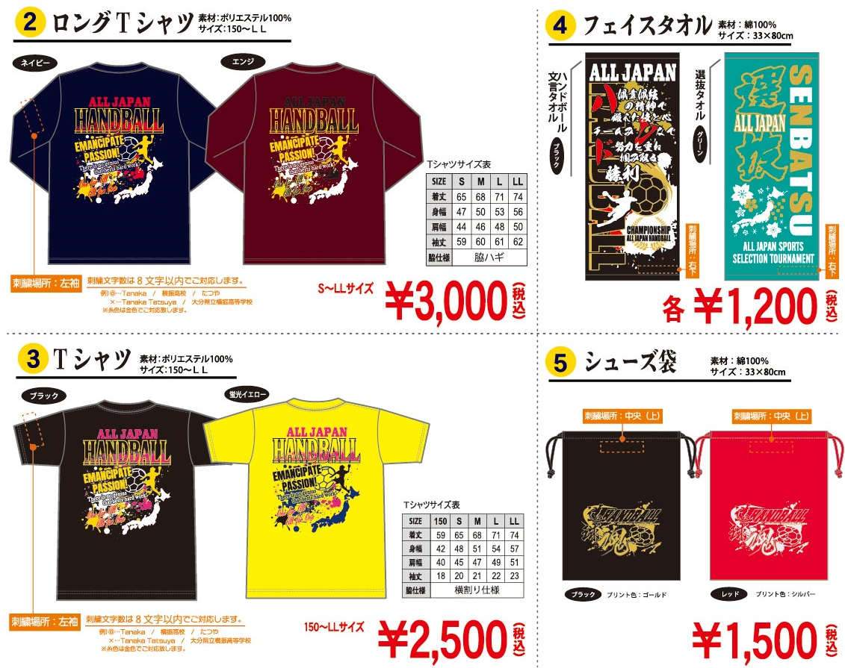

 |  |  |  |  | ② |  | ハンドボール ロングTシャツ |  |  | カラー |  | 150 |  | S |  | M |  | L |  | LL | 合計枚数 |  |  | ハンドボール ロングTシャツ |  |  |  | カラー |  | 150 | S | M |  | L |  | LL |  | 合計枚数
 |  |  |  |  |  |  |  |  |  | ネイビー |  |  |  |  |  |  |  |  |  |  |  |  |  |  |  |  |  | エンジ
 |  |  |  |  |  |  | 3,000 | 円（税込） |  |  |  |  |  |  |  |  |  |  |  |  |  |  | 枚 | 3,000 |  | 円（税込） |  |  |  |  |  |  |  |  |  |  |  |  | 枚
 |  |  |  |  | ③ |  | ハンドボール 半袖Tシャツ |  |  | カラー |  | 150 |  | S |  | M |  | L |  | LL | 合計枚数 |  |  | ハンドボール 半袖Tシャツ |  |  |  | カラー |  | 150 | S | M |  | L |  | LL |  | 合計枚数
 |  |  |  |  |  |  |  |  |  | ブラック |  |  |  |  |  |  |  |  |  |  |  |  |  |  |  |  |  | 蛍光 イエロー
 |  |  |  |  |  |  | 2,500 | 円（税込） |  |  |  |  |  |  |  |  |  |  |  |  |  |  | 枚 | 2,500 |  | 円（税込） |  |  |  |  |  |  |  |  |  |  |  |  | 枚
 |  |  |  |  | ④ |  | フェイスタオル |  |  | カラー |  | 文言デザイン |  |  | カラー |  | 選抜デザイン |  |  | 合計枚数 |  |  |  | ⑤ |  | シューズ袋 |  |  |  | カラー | 文言デザイン |  | カラー |  | 文言デザイン |  |  | 合計枚数
 |  |  |  |  |  |  |  |  |  | ブラック |  |  |  |  | グリーン |  |  |  |  |  |  |  |  |  |  |  |  |  |  | ブラック |  |  | レッド
 |  |  |  |  |  |  | 1,200 | 円（税込） |  |  |  |  |  |  |  |  |  |  |  |  | 枚 |  |  |  |  | 1,500 |  | 円（税込） |  |  |  |  |  |  |  |  |  |  | 枚
 |  |  |  |  |  | 【刺繍希望の方 記入欄】筆記体はカタカナ記入をし、綴りに希望がある場合は英字の記入をお願い致します。刺繍はフリーハンドで施しますので、文字の大きさやバランスに、多少誤差が生じます。予めご了承ください。
 |  |  |  |  |  | 商品番号 |  |  |  | サイズ |  |  | 刺繍内容（8文字以内）【刺繍の字体は、漢字/ひらがな/筆記体のみになります。】 |  |  |  |  |  |  |  |  |  |  |  |  |  |  |  |  |  |  | 数量
 |  |  |  |  |  | 記入例 | ①Tシャツ |  |  | L |  |  | タナカ・ワタナベ・カネコ・YUUTO |  |  |  |  |  |  |  |  |  |  |  |  |  |  |  |  |  |  | 4

 |  |  |  |  |  | 最終締切：2022年1月17日（月） |  |  |  |  |  |  |  |  |  |  |  |  |  |  |  |  |  |  |  |  |  |  |  | 締切後、作成発送させて頂きます。

 |  |  |  |  |  | ※2022年2月7日（月）より順次発送となります
 | お問い合わせ先 | 株式会社ヨコブリシ |  |  |  | 申込先FAX |  |  | 097-547-7567 |  |  |  |  |  |  |  |  |  |  |  |  | 商品合計金額
 |  | TEL：097-547-7577 FAX：097-547-7567 |  |  |  |  |  |  |  |  |  |  |  |  |  |  |  |  |  |  |  | 商品合計金額
 |  |  |  |  |  | メール |  |  | hayashida@yokoburishi.co.jp |  |  |  |  |  |  |  |  |  |  |  |  |  |  |  |  |  |  |  |  |  |  |  |  |  |  |  | 円
 |  | URL：http://www.yokoburishi-o.com/ |  |  |  |  |  |  |  |  |  |  |  |  |  |  |  |  |  |  |  | 送料
 | 所在地 | 〒 870-0319 |  |  |  | ※代引き手数料が合計金額により異なります |  |  | 商品代金 |  |  |  |  |  |  | 手数料 |  |  |  |  |  |  |  |  |  |  |  |  |  |  |  |  |  |  |  |  | 円
 |  | 大分県大分市大分流通業務団地1丁目4番6 |  |  |  |  |  |  | 9,999円以内 |  |  |  |  |  |  | 330円 |  |  |  |  |  | ※代引き手数料
 |  |  |  |  |  |  |  |  | 10,000～29,999円 |  |  |  |  |  |  | 440円 |  |  |  |  |  |  |  |  |  |  |  |  |  |  |  |  |  |  |  |  | 円
 | 担当者 | 林田 祥子 |  |  |  |  |  |  | 30,000～99,999円 |  |  |  |  |  |  | 660円 |  |  |  |  |  | お支払金額合計
 |  | Mobile：080-3726-2181 Mail：hayashida@yokoburishi.co.jp |  |  |  |  |  |  | 100,000円以上 |  |  |  |  |  |  | 1,100円
 |  |  |  |  |  | ※お支払いはすべて代引きとなります・ |  |  |  |  |  |  |  |  |  |  |  |  |  |  |  |  |  |  |  |  |  |  |  |  |  |  |  |  |  |  | 円
 |  |  |  |  |  | 送料一律1,000円（税込）+代引手数料（北海道・沖縄県・離島2,000円）
 |  |  |  |  |  | 商品代金20,000円以上で送料無料となります。

